关系图
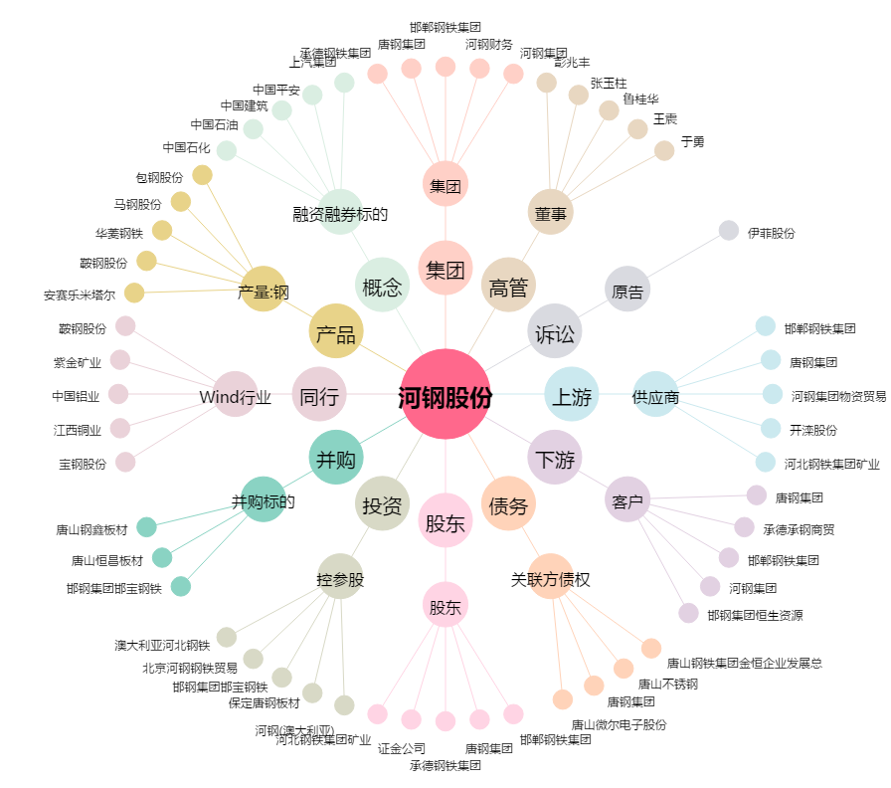
河钢股份[000709.SZ] - 关系概览图

